Ejercicio 14
SEMANA 2-SESION 1- 10 AGOSTO
TEMA: TABLA DE DISTRIBUCION DE VARIABLE CUANTITATIVA DISCRETA

EJERCICIO 14

 | 1 | 6 | 3 | 4 | 6 | 3 | 2 | 3 | 6 | 3 | 3 | 4 | 6 | 3 | 6 | 3 | 3 | 6 | 4 | 1
 | 2 | 6 | 4 | 3 | 1 | 6 | 2 | 4 | 1 | 2 | 2 | 3 | 6 | 3 | 4 | 2 | 1 | 4 | 6 | 2

 | N° capacitaciones
 | 1 |  | Etiquetas de fila | Cuenta de N° capacitaciones
 | 6 |  | 1 | 5
 | 3 |  | 2 | 7
 | 4 |  | 3 | 11
 | 6 |  | 4 | 7
 | 3 |  | 6 | 10
 | 2 |  | Total general | 40
 | 3
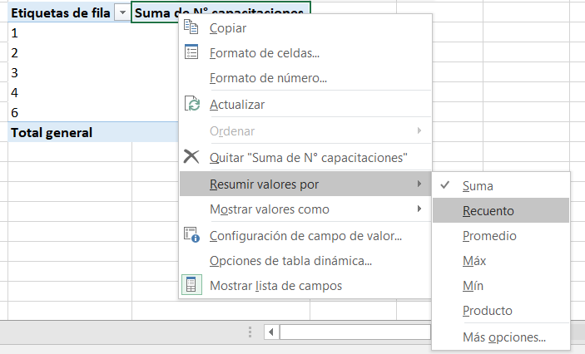
 | 6
 | 3
 | 3
 | 4
 | 6
 | 3
 | 6
 | 3
 | 3
 | 6
 | 4
 | 1
 | 2
 | 6
 | 4
 | 3
 | 1
 | 6
 | 2
 | 4
 | 1
 | 2 |  | Distribución de trabajadores según numero de capacitaciones
 | 2
 | 3 |  | N° capacitaciones | Frecuencia Absoluta fi | Frecuencia relativa hi | Frecuencia acumulada absoluta, Fi | Frecuencia Acumulada relativa, Hi
 | 6 |  | 1 | 5 | 0.125 | 5 | 0.125
 | 3 |  | 2 | 7 | 0.175 | 12 | 0.300
 | 4 |  | 3 | 11 | 0.275 | 23 | 0.575
 | 2 |  | 4 | 7 | 0.175 | 30 | 0.750
 | 1 |  | 5 | 0 | 0.000 | 30 | 0.750
 | 4 |  | 6 | 10 | 0.250 | 40 | 1.000
 | 6 |  | Total | 40 | 1.000
 | 2
 |  |  | Fuente: Empresa metalúrgica Meppsa S.A.

Distribución de trabajadores según numero de capacitaciones

